流程分析法引子
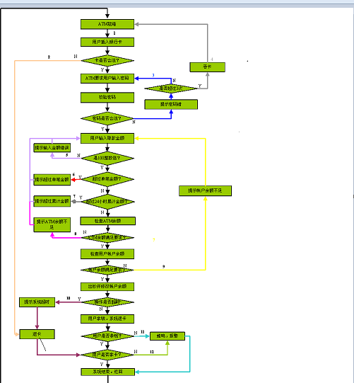
引子


ATM提款机流程图

Q：ATM提款机有多少条路径？
数路径的方法：数有多少条闭合环路 然后+1

流程分析法实例1
实例1
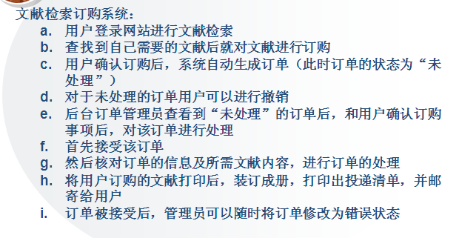

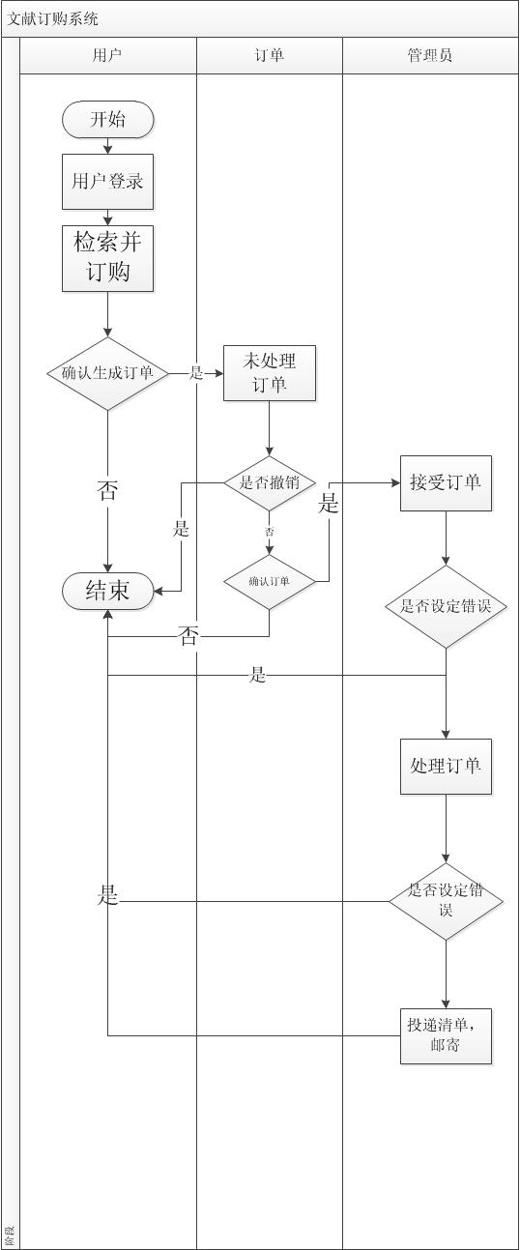
步骤一：画出业务流程图 | 测试路径：
 | 用户登录——>检索并订购——>确认生成订单——>未处理订单——>确认订单——>接受订单——>处理订单——>邮寄
 | 用户登录——>检索并订购——>不生成订单
 | 用户登录——>检索并订购——>确认生成订单——>未处理订单——>撤销订单
 | 用户登录——>检索并订购——>确认生成订单——>未处理订单——>确认订单失败
 | 用户登录——>检索并订购——>确认生成订单——>未处理订单——>确认订单——>接受订单——>设定订单错误
 | 用户登录——>检索并订购——>确认生成订单——>未处理订单——>确认订单——>接受订单——>处理订单——>设定订单错误

流程分析法基础知识
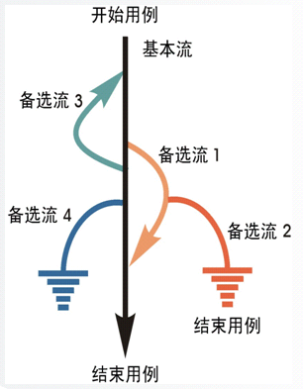

路径覆盖：
基本流
基本流+备选流1
基本流+备选流1+备选流2
基本流+备选流3
基本流+备选流4
基本流+备选流3+备选流1
基本流+备选流3+备选流1+备选流2
基本流+备选流3+备选流4

路径的权重：
备选流1： | 4
备选流2： | 2
备选流3： | 4
备选流4： | 2

流程分析法实例2
实例2
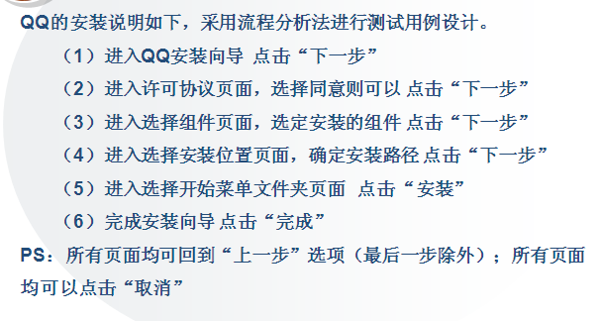

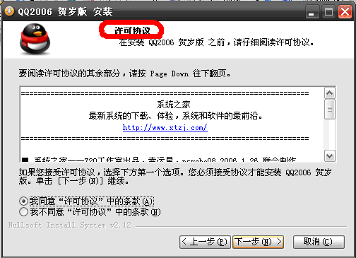
运行QQ2006.exe
点击“下一步” | 点击“上一步”，回到上一界面，点击“下一步” |  | 点击“上一步”，回到上一界面，点击“下一步”
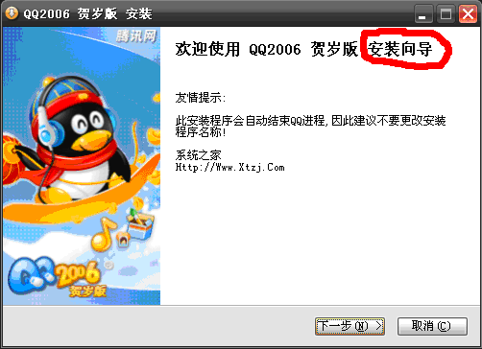
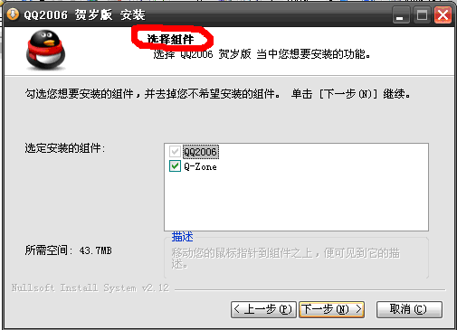

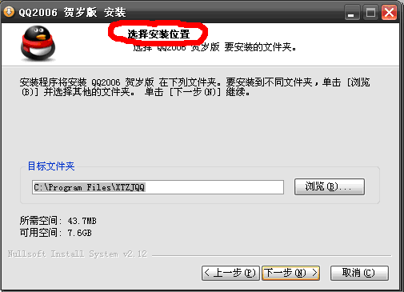
点击“上一步”，回到上一界面，点击“下一步” | 点击“上一步”，回到上一界面，点击“安装” |  | 点击“完成”，安装过程结束。
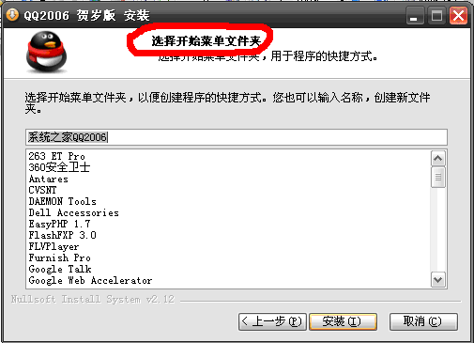
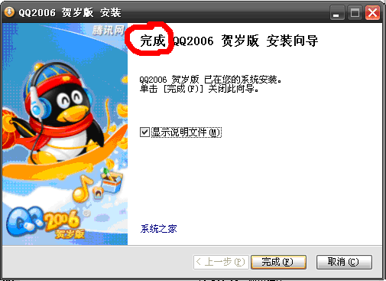

在所有界面中，点击“取消”，
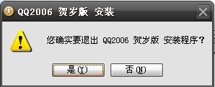

点击“是”，退出安装；点击“否”，回到点击“取消”前界面。

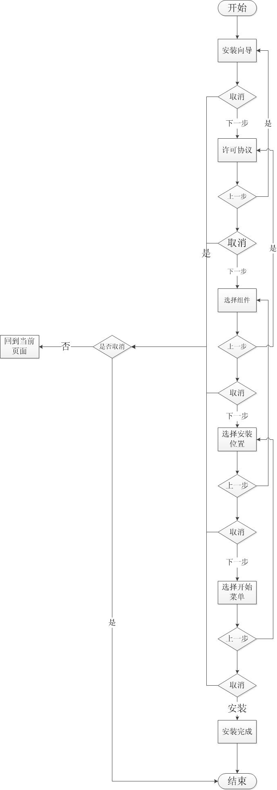
步骤一：画出业务流程图 |  | 测试路径：
 |  | 基本流： | 安装向导——>许可协议——>选择组件——>选择安装位置——>选择开始菜单——>安装完成
 |  | 备选流： | 安装向导——>取消——>确定取消
 |  |  | 安装向导——>许可协议——>选择组件——>上一步——>许可协议——>取消——>确认取消
 |  |  | 安装向导——>许可协议——>选择组件——>选择安装位置——>取消——>回到当前页面——>上一步——>选择组件
 |  |  | 安装向导——>许可协议——>选择组件——>选择安装位置——>选择开始菜单——>取消——>回到当前页——>安装——>安装完成

